Hoja1
CUANDO SE INICIA EL SISTEMA APARACE ESTA PANTALLA DURANTE UNOS SEGUNDOS


 | LUEGO APARECE LA SIGUIENTE INTERFACE EN LA CUAL SE INICIA TURNO
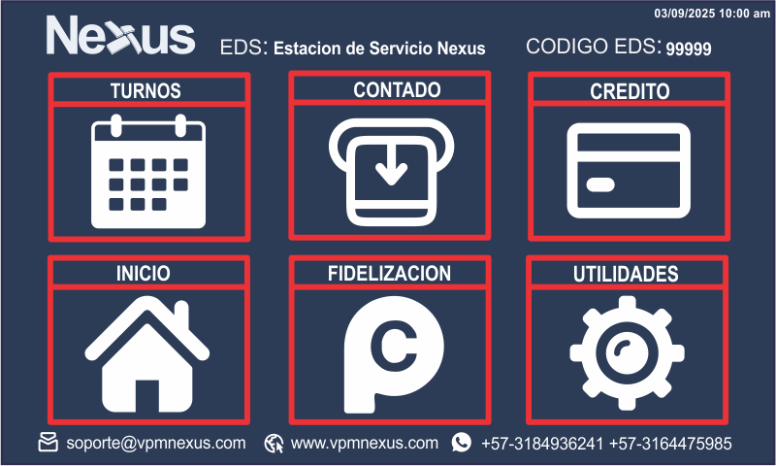

 | PARA ABRR TURNO Y TENER ACCESO AL MENU EL VENDEDOR SE DEBE LOGEAR, LOS DATOS DE INCIO DE TURNO SE DEBEN MATRICULAR EN LA BASE DE DATOS DE ISLEROS

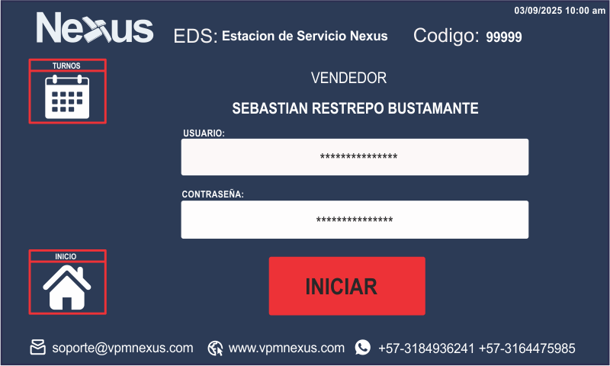

 | UNA VEZ EL TURNO ESTE INICIADO SE DEBE MOSTRAR COLOR VERDE EN EL BOTON DE TURNOS Y SE HABILITA EL ACCESO A LAS DEMAS FUNCIONES | EN CUALQUIER MOEMNTO SE PUEDE CERRAR EL TURNO

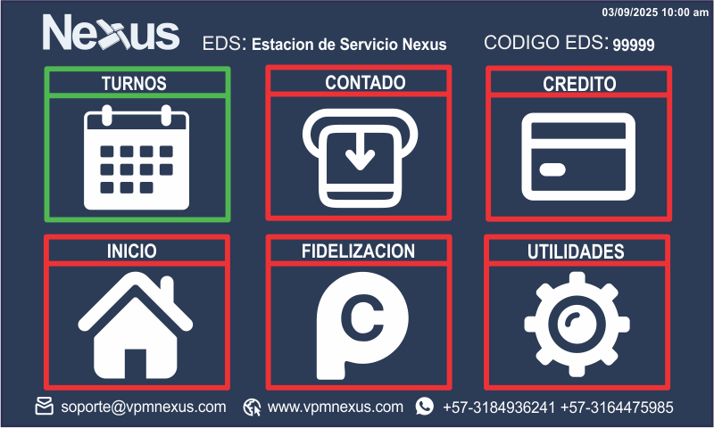
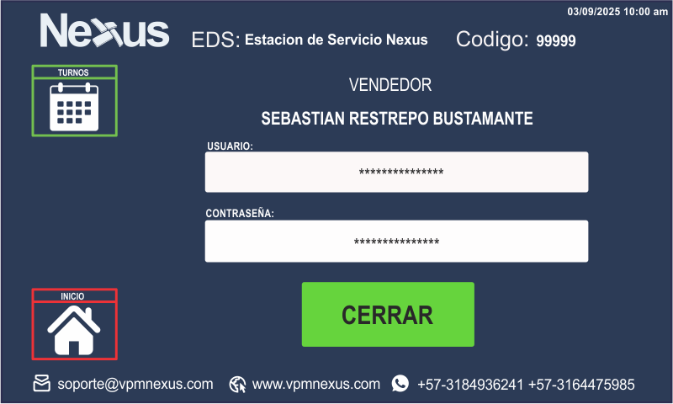

 |  | SI SE SELECCIONA UNA VENTA DE CONTADO SE ACTIVA EL TECLADO PARA DIGITAR LA CANTIDAD A DESPACHAR YA SEA EN VOLUMEN O DINERO O SE SELECCIONA TANQUE LLENO

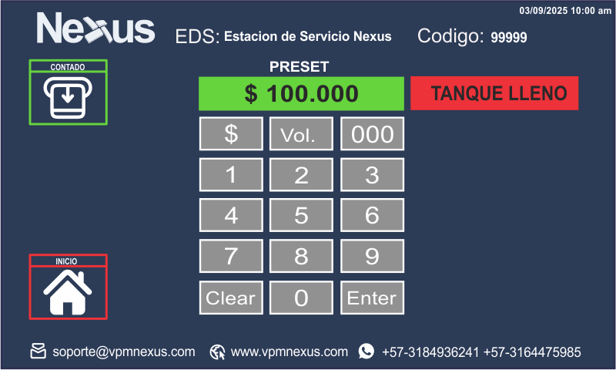

 |  |  | SE REALIZA EL DESPACHO DE PRODUCTO Y AL FINALIZAR LA TRANSACCION SE DEBE PODER IMRIMIR LA TRANSACCION DIGITANDO LOS DATOS FALTANQUES COMO PLACA, CEDULA O NIT PARA FACTURA ELECTRONICA Y ID PUNTOS

Hoja2
PLACA DEL VEHICULO
SE REALIZA LA VENTA
IMPRESION DE FACTURA
guardado de datos en bd local sincronizacion con la nu¡be
TANQUE LLENO
ID FACTURA ELECTRONICA
VALIDACION EN BD NUBE

ID FIDELIZACION
VALIDACION EN BD NUBE

CONTADO

PLACA DEL VEHICULO
SE REALIZA LA VENTA
IMPRESION DE FACTURA
guardado de datos en bd local sincronizacion con la nu¡be
PRESET
se envia preset al surtidor por el valor deseado en $ o VOl.
ID FACTURA ELECTRONICA
VALIDACION EN BD NUBE

VENTAS
ID FIDELIZACION
VALIDACION EN BD NUBE

CREDITO
PLACA DEL VEHICULO
VALIDACION EN BD NUBE

LECTURA CON RFID
VALIDACION EN BD NUBE

VALIDACION EN BD NUBE
LECTURA CON IBUTTON

El vehiculo identificado en BD como credito tiene restricciones como volumen, producto, horas, visitas, despues de validar estos datos de autoriza el despacho por el valor que corresponda

IMPRESION DE FACTURA
guardado de datos en bd local sincronizacion con la nu¡be

EFECTIVO
MONTO

METODOS DE PAGO
TARJETA
BANCO
FRANQUICIA
MONTO

Mostrar las ultimas 5 ventas para poder completar los datos de las ventas que no contengan placa, id factura electronica o id de fidelizacion
PUNTOS
INICIAR TURNO
MONTO
PROCESAR REDENCION
FIDELIZACION

PANTALLA DE INCIIO
TURNOS

CONSULTA DE PUNTOS
ID PUNTOS PARA CONSULTA
FINALIZAR TURNO

